Sheet1
完成情况 | 需求编号 | 日期
 | req1 |  | 把BidAvg 和 calBidNewlog数据整合

 | req2 |  | 在bidAvg那行添加（Keyword Text 和 Match Type） 或 （Product Targeting Expression）
 |  |  | 在bidAvg那行添加 Campaign Name (Informational only) 和 Ad Group Name (Informational only)

 | req3 |  | 处理分两步：
 |  |  | 第一步不生成excel，只生成Log
 |  |  | 然后我来看log修改bidavg。
 |  |  | 第二步，根据修改过的log再生成excel。

 | Req4 |  | 在CPC之后增加spend
 |  |  | bidnew限制增益为1.5倍

 | Req5 |  | 即使BidOld是空，也要打印req1，2，4的内容，但是不用计算BidNew
 |  |  | 把rBidCpc改为1.1，如果乘以rBidCpc前的bidnew小于cpc，而乘以rBidCpc后的bidnew大于cpc，则bidnew=cpc
 |  |  | 如果Unit30=Unit14,则Weight14=0
 |  |  | 如果Unite60=Unit30,则Weight30=Weight14=0

 | req6 | 2022-06-05 | 如果acos14=acos30=acos60=0, 则用clicks60和cpc60的数据计算出BidNew(=BidAvg)，计算方法见下图。 在汇总的log文件里，在bidavg前提示acos全0，在bidavg后，展示这个用60天数据算的BidAvg
 |  |  | 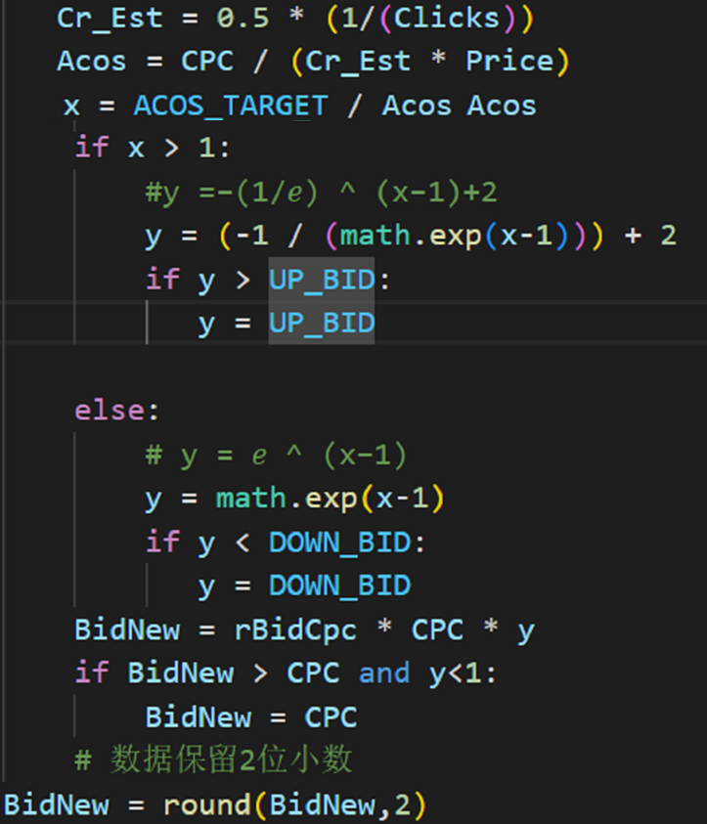
 | req7 | 2022-06-05 | 正常算出来的bidavg在规定上限范围内，则在汇总log文件里，在bidavg前标注为OK；如果bidavg超了增益上限被限制了，则汇总log文件里，在bidavg前标注为saturated。
 | req8 | 2022-06-05 | bid变化图做2幅，一幅展示Ok与saturated；另一幅展示acos全0
 | req9 | 2022-06-06 | 使用过程中发现有些关键词要禁掉，怎么操作?

 |  |  | 遗留问题
 |  |  | 1.网页有些bid是有的，但是excel里面没有bid，这是什么原因？
 |  |  | 2.BidOld is None的行是否是应该改
 |  |  | 3.为什么line71是深绿色？？
 |  |  | 4. acosAll0的情况，一开始bid高spend高，没有售出，那么估算出的bidavg就会比原先低，那么调低bid后，下次可能仍是acosAll0，但是clicks少，下次就难做抉择，而且因为keyword本身是匹配的，下次有可能会又上调，那么就无止尽上下跳了，浪费时间。 所以acosAll0的情况，可以只下降不上升？

